คำอธิบาย
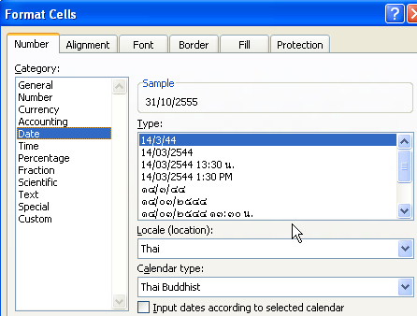
การแจ้งเปิดสาขาของ Non-Bank

รหัสสถาบัน/เลขทะเบียนนิติบุคคล |  |  | XXX
ชื่อสถาบัน |  |  | nnnnnnnn
เลขที่หนังสือของ NON-BANK |  |  | FI - 123
วันที่ในหนังสือของ NON-BANK |  |  | 239391
ลำดับ | รหัสสาขา | ชื่อสาขา |  | วันที่เปิด ดำเนินการ | ที่อยู่ |  |  |  |  |  |  |  |  |  | วันทำการ |  |  |  | เวลาทำการ |  |  |  | ประเภทธุรกิจ | วันที่เริ่มประเภทธุรกิจ | หมายเหตุประเภทธุรกิจ
 |  | ภาษาไทย | ภาษาอังกฤษ |  | เลขที่ | อาคาร | ซอย | ถนน | แขวง/ตำบล | เขต/อำเภอ | จังหวัด | รหัสไปรษณีย์ | หมายเลขโทรศัพท์ | หมายเลขโทรสาร (FAX) | ประเภทวัน | จากวัน | ถึงวัน | หมายเหตุ | ประเภทเวลา | จากเวลา | ถึงเวลา | หมายเหตุ
 |  |  |  | ให้ใส่วันที่ในรูปแบบ dd/mm/yyyy | ไม่ต้องใส่เลขที่นำหน้า | ไม่ต้องใส่อาคารนำหน้า | ไม่ต้องใส่ซอยนำหน้า | ไม่ต้องใส่ถนนนำหน้า | ต้องใส่ตำบลหรือแขวงนำหน้า | ต้องใส่อำเภอหรือเขตนำหน้า | ให้เลือกจังหวัดจาก Dropdown list เพื่อที่จะได้ชื่อจังหวัดที่ถูกต้อง |  |  |  | ให้ใส่ค่า N =เปิดทำการปกติ (วันจันทร์-ศุกร์) E = เปิดทำการทุกวัน O =อื่น ๆ ให้ระบุรายละเอียดได้รายละเอียดได้ |  |  |  | ให้ใส่ค่า N = เวลาทำการปกติ O =อื่น ๆ ให้ระบุรายละเอียดได้ |  |  |  | ให้เลือกประเภทธุรกิจจาก dropdown list เพื่อจะได้ชื่อประเภทธุรกิจที่ถูกต้อง | ให้ใส่วันที่ในรูปแบบ dd/mm/yyyy
1 | 222 | สาขาเทเวศร์ | THEWET BRANCH | 239509 | 28 | 1 |  | สามเสน | วัดสามพระยา | พระนคร | กรุงเทพมหานคร | 10200 | 0-2356-7356 | 0-2282-9124 | E | จันทร์ | อาทิตย์ |  | O | 8.30 | 20.00 |  | ธุรกิจบัตรเครดิต | 239509
2 | 222 | สาขาเทเวศร์ | THEWET BRANCH | 239509 | 28 | 1 |  | สามเสน | วัดสามพระยา | พระนคร | กรุงเทพมหานคร | 10200 | 0-2356-7356 | 0-2282-9124 | N | จันทร์ | ศุกร์ |  | O | 8.30 | 20.00 |  | สินเชื่อส่วนบุคคล | 239509
3 | 333 | สาขานนทบุรี | NONTHABURI BRANCH | 239510 | 299 ซอยประชาราษฎร์ 1 |  |  | ประชาราษฎร์ | ตลาดขวัญ | เมืองนนทบุรี | นนทบุรี | 11000 | 0-2526-6104 | 0-2526-6103 | O |  |  | จันทร์-เสาร์ | O | 8.30 | 22.00 |  | ธุรกิจบัตรเครดิต | 239510

